PARTE 1
 | Econometría de series de tiempo: algunos conceptos básicos

1 | Procesos estocásticos |  | Un proceso estocástico o aleatorio es una colección de variables aleatorias ordenadas en el tiempo
 |  |  | Si Y denota una variable aleatoria y es continua, se denota como Y(t), pero si es discreta se expresa como Yt.
 |  |  | Tenga en cuenta que cada una de estas Y es una variable aleatoria.

 |  | Procesos estocásticos estacionarios |  |  | - Se dice que un proceso estocástico es estacionario si su media, su varianza y su covarianza son constantes en el tiempo (no varian en el tiempo)
 |  |  |  |  | O… una serie de tiempo es estacionaria, su media, su varianza y su autocovarianza (en los diferentes rezagos) permanecen iguales sin importar el momento en el cual se midan; es decir, son invariantes respecto del tiempo.
 |  |  |  |  | - En otras palabras, una serie de tiempo no estacionaria tendrá una media que varía con el tiempo o una varianza que cambia con el tiempo, o ambas.

 |  |  | ¿Por qué las series de tiempo estacionarias son tan importantes? |  |  |  |  | Porque si una serie de tiempo no es estacionaria, sólo podemos estudiar su comportamiento durante el periodo en consideración.
 |  |  |  |  |  |  |  | Por tanto, cada conjunto de datos perteneciente a la serie de tiempo corresponderá a un episodio particular.
 |  |  |  |  |  |  |  | En consecuencia, no es posible generalizar para otros periodos. Así, para propósitos de pronóstico, tales series de tiempo (no estacionarias) tienen poco valor práctico.

 |  |  | proceso puramente aleatorio o de ruido blanco |  |  |  |  | Se dice que un proceso es puramente aleatorio si tiene una media igual a cero, una varianza constante σ2 y no está serialmente correlacionado
 |  |  | (es una señal de que no estan correlacionadas las variables en diferentes tiempos) |  |  |  |  | ut ∼ IIDN(0, σ2)… = |  | ut está independiente e idénticamente distribuido como una distribución normal con media cero y varianza constante

 |  |  |  |  |  |  |  | El ruido blanco o sonido blanco es una señal aleatoria (proceso estocástico) que se caracteriza por el hecho de que sus valores de señal en dos tiempos diferentes no guardan correlación estadística.
 |  |  |  |  |  |  |  |  | Su esperanza es constante,µ, e igual a cero
 |  |  |  |  |  |  |  |  | cov (at , at+k)= 0 para todo k≠ 0
 |  |  |  |  |  |  |  | es un test para ver si la variable no tiene autocorrelacion

 |  | Procesos estocásticos no estacionarios |  |  |  |  | Modelo de caminata aleatoria: Modelos no estacionarios

 |  | 1 | Caminata aleatoria sin deriva |  |  |  |  | El valor de Y en el tiempo t es igual a su valor en el tiempo (t − 1) más un choque aleatorio
 |  |  |  |  |  |  |  | es una regresión de Y en el tiempo t sobre su valor rezagado un periodo
 |  |  |  |  |  |  |  | ECUACIONES EN DIFERENCIAS

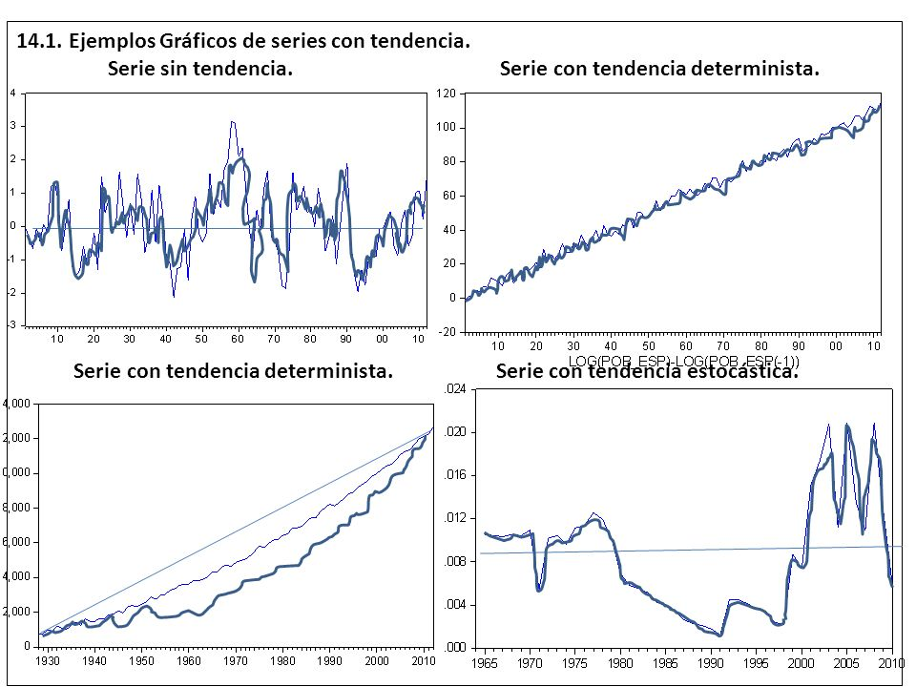
 |  | 2 | Caminata aleatoria con deriva |  |  |  |  | δ = parámetro de deriva

2 | Proceso estocástico de raíz unitaria |  |  |  | los términos no estacionariedad, caminata aleatoria, raíz unitaria y tendencia estocástica se consideran sinónimos.
 |  | para detectar estacionalidad (m.formal) |  |  | si |ρ| = 1, tenemos lo que se conoce como probelma de raiz unitaria
 |  |  |  |  | si |ρ| < 05, podemos demostrar que la serie de tiempo Yt es estacionaria |  |  |  |  |  |  | TEST DE DICKEY FULLER Y TEST DE PHILLIPS PERRON |  | dfuller TCD1
 |  |  |  |  |  |  |  |  |  |  |  |  |  | pperron TCD1

3 | Procesos estocásticos estacionarios en tendencia (ET) y estacionarios en diferencias (ED)

 |  | Si la tendencia de una serie de tiempo es:
 |  |  |  |  | Predecible y no variable … |  |  | se le llama tendencia determinista;
 |  |  |  |  | No es predecible y si es variable … |  |  | se le llama tendencia estocástica

 |  |  | Por tanto, un MCA sin deriva es un proceso estacionario en diferencias (PED). |  |  |  |  |  |  | no estacionario
 |  |  | Por tanto, un MCA con deriva y en consecuencia es no estacionaria ... mostrará una tendencia + o - … se llama tendencia estocástica. proceso estacionario en tendencia (PET).

4 | Procesos estocásticos integrados |  |  |  | para convertir una serie de tiempo no estacionaria a estacionaria

 |  |  | - Si una serie de tiempo (no estacionaria) debe diferenciarse d veces para hacerla estacionaria, decimos que la serie es integrada de orden d.
 |  |  | - Si una serie de tiempo es estacionaria desde el principio (es decir, si no requiere ninguna diferenciación), decimos que es integrada de orden cero
 |  |  | La mayoría de las series de tiempo económicas son I(1); es decir, por lo general se convierten en estacionarias sólo después de tomar sus primeras diferencias

5 | El fenómeno de regresión espuria |  |  | es una regresion sin sentido
 |  |  |  | el modelo parece bueno pero no tiene sentido
 |  |  |  | se puede dar en series de tiempo no estacionarias
 |  |  |  | la regresion de series de tiempo no estacionarias puede generar una regresion espurea
 |  |  |  | LAS VARIABLES Y y X pueden ser no estacionarias pero sus primeras diferencias si pueden ser estacionarias

 |  | REGLA: | Si r^2 > d (durbin w) |  | la regresión estimada es espuria

6 | Pruebas de estacionariedad

 |  | 1. Análisis gráfi co |  | no estacionaria |  | tw tsline TC |  |  |  |  | estacionaria
 |  | m.informal

 |  | m. formal
 |  | 2. Función de autocorrelación (FAC) y correlograma |  |  |  |  | (correlograma muestral) |  |  |  | tambien se pueden utilizar los siguientes test: |  |  | es la regla para ambos test: CONVIENE Q EL P-VALUE SEA MENOR AL 0.05
 |  | para ver como se halla el correlograma | https://www.youtube.com/watch?v=xif5WVMPBWw |  |  |  |  |  |  |  |  | TEST DE DICKEY FULLER | dfuller TCD1 | si |ρ| = 1, tenemos lo que se conoce como probelma de raiz unitaria
 |  |  | PROBAR CON ESTE COMANDO EN STATA |  |  |  | corrgram resid |  |  |  |  | Phillips–Perron test | pperron TCD1 | si |ρ| < 1, podemos demostrar que la serie de tiempo Yt es estacionaria

 |  |  | las autocorrelaciones en distintos rezagos se ubican alrededor del cero. |  |  |  |  |  |  |  | El coefi ciente de autocorrelación comienza en un nivel muy alto y disminuye de modo muy lento hacia cero, conforme se prolonga el rezago.
 |  |  | Ésta es una imagen de un correlograma de una serie de tiempo estacionaria |  |  |  |  |  |  |  | es un correlograma habitual de una serie de tiempo no estacionaria.

 |  | Elección de la longitud del rezago |  |  | ¿Cuántos rezagos seran necesarios?
 |  |  |  |  | sera en funcion del: criterio de información Akaike o de Schwarz

7 | Transformación de las series de tiempo no estacionarias |  |  |  |  | Para evitar el problema de la regresión espuria que pudiese surgir al hacer la regresión de una serie de tiempo no estacionaria
 |  |  |  |  |  | sobre una o más series de tiempo no estacionarias tenemos que transformar las series de tiempo no estacionarias en estacionarias.

 |  |  |  |  |  | El método de transformación depende de que las series de tiempo sean:
 |  |  |  |  |  |  | procesos estacionarios en diferencias (PED) o procesos estacionarios con tendencia (PET).

 | a) | Procesos estacionarios en diferencias |  |  |  | Si una serie de tiempo tiene una raíz unitaria, las primeras diferencias de tales series son estacionarias
 |  |  |  |  |  | En consecuencia, la solución aquí es tomar las primeras diferencias de las series de tiempo

 | b) | Procesos estacionarios en tendencia |  |  |  | la manera más sencilla de convertir en estacionaria una serie de tiempo es hacer la regresión de ella sobre el tiempo y los residuos de tal regresión serán estacionarios.
 |  |  |  |  |  | Yt = β1 + β2t + ut

 |  | - Debe señalarse que si una serie de tiempo es PED pero se trata como si fuera PET, esto se conoce como hipodiferenciación.
 |  | - Por otra parte, si una serie de tiempo es PET pero se le trata como PED, se conoce como hiperdiferenciación.
 |  | Las consecuencias de estos errores de especificación pueden ser graves, según la manera en que se manejen las propiedades de correlación de los términos de error resultantes

8 | Cointegración: regresión de una serie de tiempo con raíz unitaria sobre otra serie de tiempo con raíz unitaria

 |  |  | la variable Y es una serie de tiempo con raiz unitaria (osea es no estacionaria) y la variable X es igual… pero ambas en una regresión pueden no generar una regresión espurea.. Osea se cointegran.

